상품제안서
메탈 카드 스윙형 USB메모리 | 상품코드: F11399

 |  |  |  |  |  |  | 02-412-0044 | www.easy1.co.kr
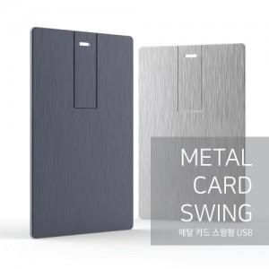

【상세/제작정보】 | ※ 제품특성상 단가 변동이 매우 유동적인 상품으로 주문전 꼭 확인 요청드립니다.

【인쇄/포장옵션】 | 레이저 / 포장지포장

【공급단가】 | 수량 | 100~ | 300~ | 500~ | 1,000~ | 2,000~
*VAT별도 | 8G | 5,530원 | 5,330원 | 5,120원 | 4,920원 | 4,790원
 | 16G | 6,750원 | 6,500원 | 6,250원 | 6,000원 | 5,850원
 | 32G | 7,020원 | 6,760원 | 6,500원 | 6,240원 | 6,080원
 | 64G | 7,620원 | 7,340원 | 7,060원 | 6,780원 | 6,610원

【상품 URL】 | http://www.easy1.co.kr/src/goods_detail.php?gdno=11399

